关系图
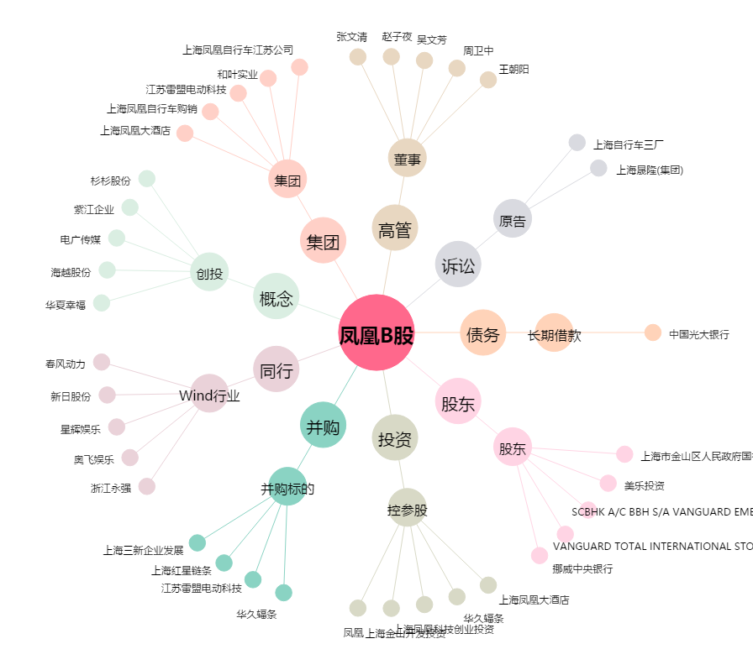
凤凰B股[900916.SH] - 关系概览图

